PHASE 2
DEFECT LIST

NO | DEFECT | DATA TEST | ACTUAL RESULT | ROOT CAUSE | EXPECTED | PRORITY | CRITERIA | STATUS | NOTE | Target Fix | QA Status | Evidence
2 | Informasi Valid data yang berhasil submit saat Upload Data - Validation kurang sesuai Valid data (11) - Search result jadi 1 (dyah5) - Submit - Informasi pada Pop Up dibagian valid data mengikuti 1,seharusnya 11 data karena berhasil terupload 11 data (jadi existing berdasarkan hasil search) - Menagapa total data yg berhasil tersubmit mengikuti result search https://docs.google.com/spreadsheets/d/190iokeyI8eTex31T07GgwoyCnr954m-q/edit?usp=sharing&ouid=113023184318184913269&rtpof=true&sd=true |  | 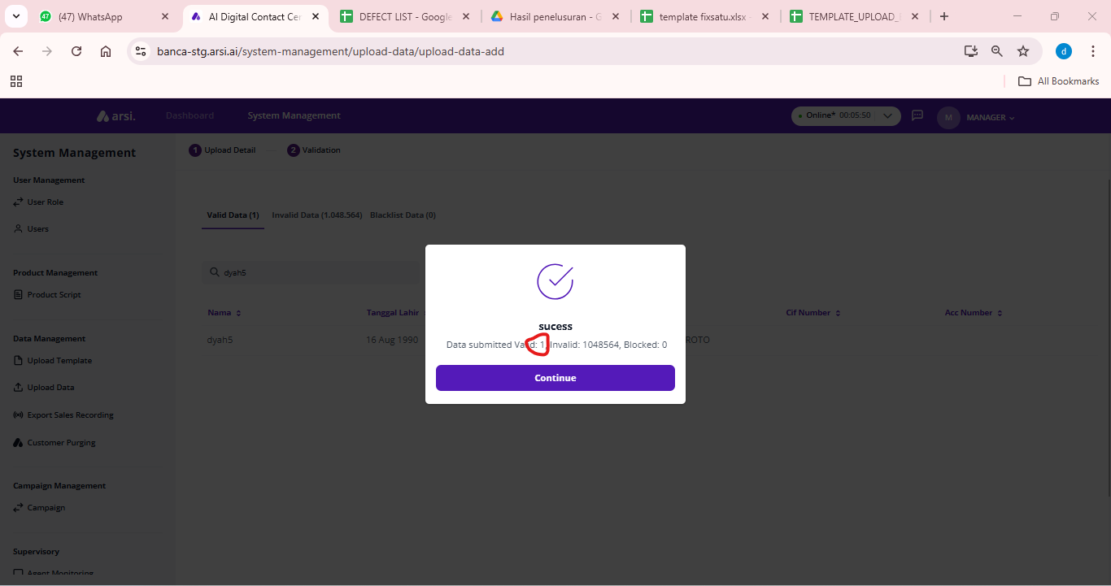 |  | informasi pada pop up success upload data mengikuti total data valid bukan data setelah search | Medium | Improvment | Reopen | API MOCK |  | FAILED
10 | tidak ada info mandatory pada field email di eform, jika saat create appointment button save tidak enable untuk di save tao akan bingung untuk field yang perlu diisi yang mana lagi |  |  |  | terdapat indikator mandatory field | Medium | Improvement | Reopen |  |  | FAILED
11 | terdapat function Cari life planner saat QC Scoring |  |  |  | Takeout button cara life planner, disable field input lokasi ( atau takeout juga) | Higest | Improvement | Reopen |  |  | FAILED
13 | dashboard interaction status, hourly interaction belum tampil datanya di dashboard TAO |  |  |  | Menampilk data dashboard based on interaction call | High | Improvement | Reopen |  |  | FAILED
14 | file naming recording belum sesuai |  | 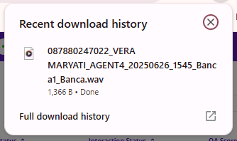 |  | Pattern file Name : [leadId_{calltime_yyyyMMddHHmmss}.extension}] | High | Issue | Reopen |  |  | FAILED
18 | QC : Status e-form QC mengikuti status Setelah melakukan scoring (populate value otomatis setelah klik button finish) |  |  |  |  | Higest | Issue | Reopen |  |  | FAILED
26 | QC : Update status leads to reconfirm TAO : update leads to Success RC/Failed RC (leads tidak terupdate - tidak hilang di tab reconfirm tao) QC : status belum update ke success RC/failed RC |  |  |  | menampilkan status QC sesuai dgn yg diupdate oleh TAO | Higest | Issue | Open

